表紙
DATA BOOK 2025

日本製薬工業協会

はじめに
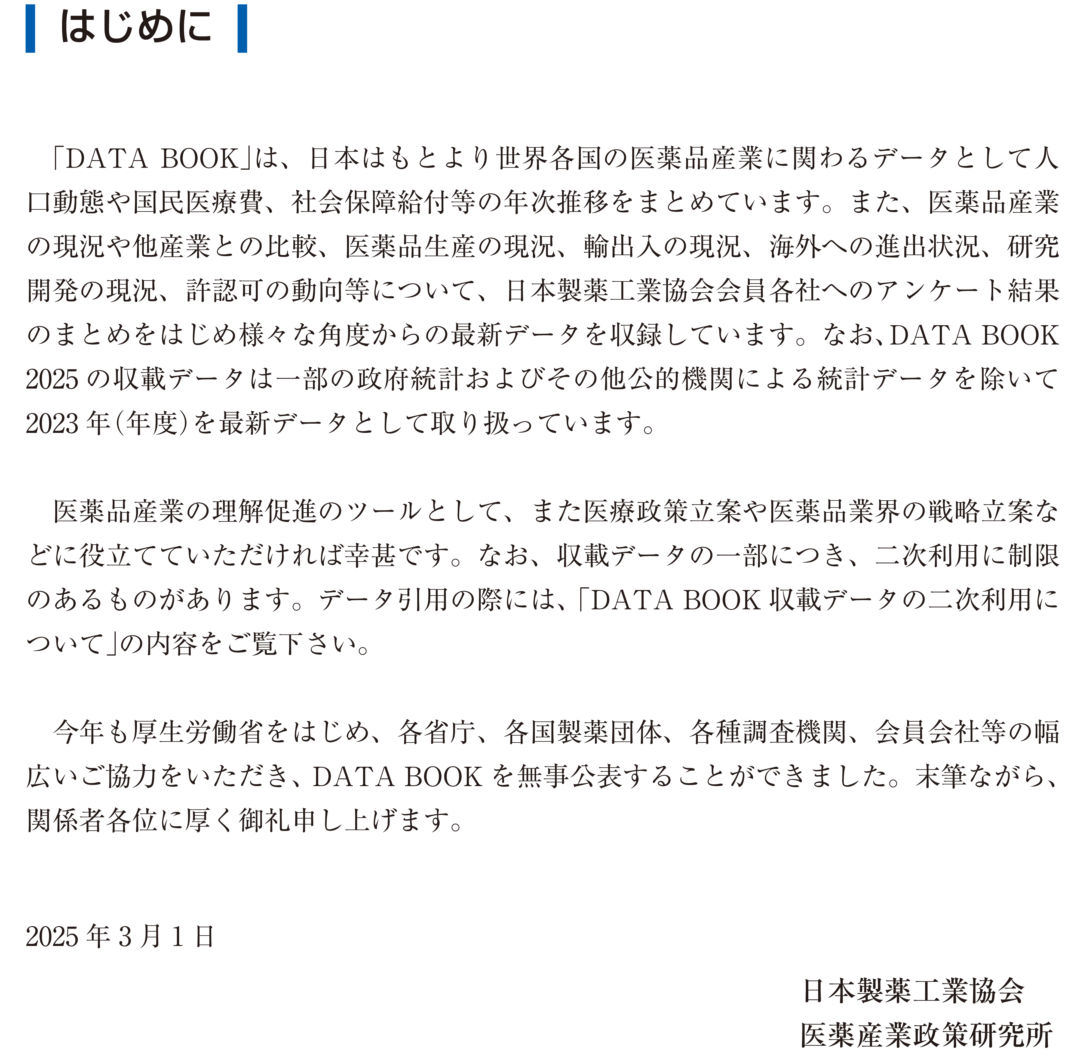

二次利用
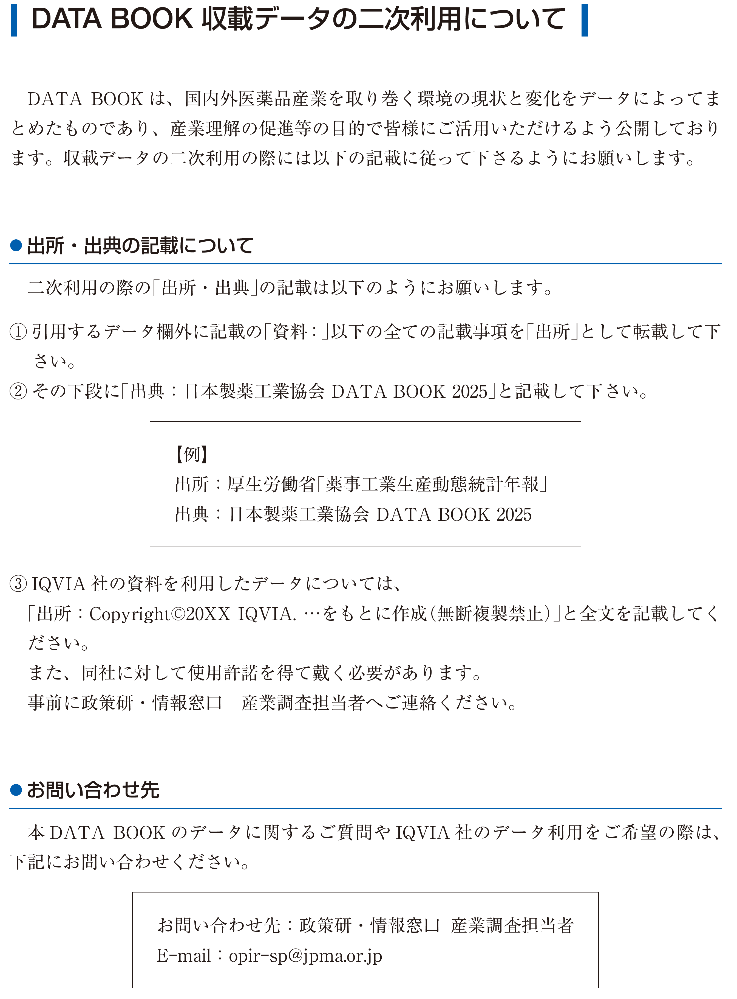

A1-5
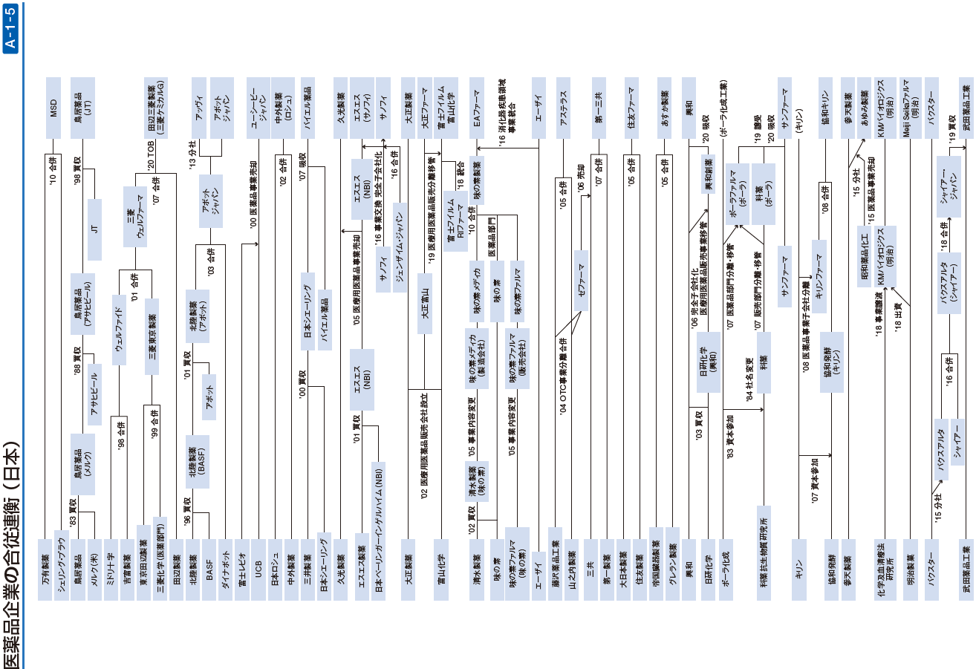

A1-6
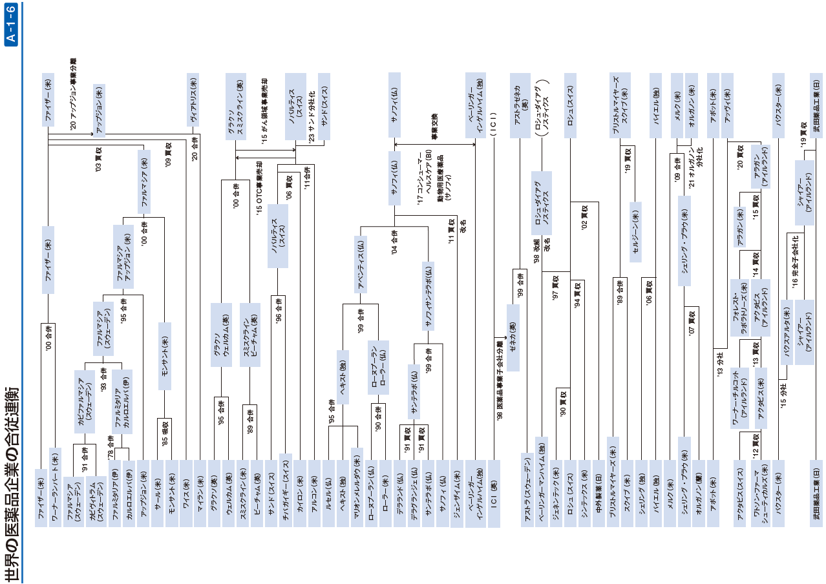

A7-4
製薬企業の研究開発費と利益率の推移 (日本)

年度 | 研究開発費 平均 | 純利益率 (対売上高) | 研究開発費率 (対売上高)
 | (億円) | (%) | (%)
1994 | 321 | 7.3 | 11.7
1995 | 334 | 7.6 | 12.0
1996 | 346 | 8.3 | 11.8
1997 | 369 | 7.5 | 12.6
1998 | 386 | 8.5 | 14.3
1999 | 433 | 9.1 | 11.1
2000 | 488 | 8.8 | 12.9
2001 | 539 | 11.7 | 12.7
2002 | 588 | 11.2 | 13.8
2003 | 612 | 13.8 | 14.2
2004 | 621 | 13.3 | 14.2
2005 | 747 | 14.6 | 15.3
2006 | 858 | 14.8 | 16.9
2007 | 1,125 | 13.3 | 18.2
2008 | 1,333 | 5.9 | 20.9
2009 | 1,274 | 10.6 | 19.1
2010 | 1,262 | 10.0 | 18.8
2011 | 1,190 | 7.3 | 17.9 | ｓ
2012 | 1,250 | 9.1 | 18.3
2013 | 1,390 | 7.8 | 18.4
2014 | 1,337 | 8.8 | 18.6
2015 | 1,376 | 8.9 | 17.7
2016 | 1,301 | 10.6 | 17.5
2017 | 1,414 | 11.5 | 18.5
2018 | 1,490 | 11.0 | 18.5
2019 | 1,633 | 9.6 | 17.3
2020 | 1,649 | 10.8 | 17.7
2021 | 1,835 | 8.7 | 18.1
2022 | 2,180 | 9.2 | 18.7
2023 | 2,329 | 5.2 | 18.9
(注)
1. 対象会社：大手10社
1994年度～2004年度 武田薬品工業、三共、山之内製薬、第一製薬、大正製薬、エーザイ、塩野義製薬、藤沢薬品工業、中外製薬、田辺製薬
2005年度 武田薬品工業、アステラス製薬、エーザイ、三共、第一製薬、中外製薬、三菱ウェルファーマ、大日本住友製薬、塩野義製薬、大正製薬
2006年度 武田薬品工業、アステラス製薬、第一三共、エーザイ、大日本住友製薬、三菱ウェルファーマ、塩野義製薬、田辺製薬、大正製薬、小野薬品工業
2007年度～ 武田薬品工業、アステラス製薬、第一三共、エーザイ、田辺三菱製薬、大日本住友製薬、塩野義製薬、
大正製薬（2011年度から大正製薬ホールディングス）、小野薬品工業、大塚ホールディングス(2007年は大塚製薬の連結決算値を採用)
2019年度～ 武田薬品工業、アステラス製薬、第一三共、エーザイ、田辺三菱製薬、大日本住友製薬（住友ファーマ）、塩野義製薬、小野薬品工業、
大塚ホールディングス、協和キリン
2. 1999年からは連結ベース。
3. 2003年の中外製薬は4月～12月の変則9ヶ月決算である。

資料：SPEEDA (株式会社ユーザベース)、有価証券報告書

A7-5
製薬企業の研究開発費と利益率の推移 (米国)

年度 | 研究開発費 平均 | 純利益率 (対売上高) | 研究開発費率 (対売上高)
 | (百万ドル) | (%) | (%)
1994 | 904 | 16.4 | 10.2
1995 | 1,149 | 15.8 | 10.6
1996 | 1,272 | 16.1 | 10.6
1997 | 1,411 | 16.6 | 10.7
1998 | 1,565 | 17.8 | 12.2
1999 | 1,900 | 16.5 | 10.7
2000 | 2,310 | 17.2 | 11.4
2001 | 2,490 | 18.2 | 11.3
2002 | 2,623 | 18.2 | 11.4
2003 | 3,115 | 15.2 | 13.3
2004 | 3,482 | 16.6 | 13.8
2005 | 3,692 | 17.0 | 14.2
2006 | 4,069 | 21.8 | 16.2
2007 | 4,375 | 16.2 | 15.9
2008 | 4,486 | 19.6 | 15.4
2009 | 4,894 | 26.2 | 15.2
2010 | 6,045 | 14.9 | 15.8
2011 | 5,898 | 15.1 | 14.7
2012 | 5,798 | 17.7 | 15.0
2013 | 5,717 | 22.3 | 15.1
2014 | 5,847 | 20.2 | 16.9
2015 | 6,073 | 17.9 | 17.8
2016 | 6,497 | 19.1 | 17.9
2017 | 6,951 | 12.5 | 18.4
2018 | 7,750 | 19.5 | 19.3
2019 | 7,449 | 24.0 | 18.2
2020 | 9,016 | 13.0 | 20.3
2021 | 10,153 | 22.6 | 18.7
2022 | 9,603 | 22.9 | 16.3
2023 | 12,509 | 17.1 | 24.0
(注)
1.対象会社：大手7～10社
1994年度：10社(Abbott, AHP, Bristol-Myers Squibb, Eli Lilly, Johnson & Johnson, Merck, Pfizer, Schering-Plough, Upjohn, Warner Lambert)
1995年度：10社(Abbott, AHP, Bristol-Myers Squibb, Eli Lilly, Johnson & Johnson, Merck, Pfizer, Schering-Plough, Pharmacia & Upjohn, Warner Lambert)
1996～98年度：10社(Abbott, AHP, Bristol-Myers Squibb, Eli Lilly, Johnson & Johnson, Merck, Pfizer, Schering-Plough, Pharmacia & Upjohn, Warner Lambert)
1999年度：8社(Abbott, AHP, Bristol-Myers Squibb, Eli Lilly, Johnson & Johnson, Merck, Pfizer, Schering-Plough)
2000～02年度：9社(Abbott, Bristol-Myers Squibb, Eli Lilly, Johnson & Johnson, Merck, Pfizer, Pharmacia, Schering-Plough, Wyeth)
*PfizerがWarner Lambertを買収。 AHPがWyethに社名変更。
2003～05年度：8社(Abbott, Bristol-Myers Squibb, Eli Lilly, Johnson & Johnson, Merck, Pfizer, Schering-Plough, Wyeth)
*PfizerがPharmaciaを買収。
2006～08年度：9社(Abbott, Amgen, Bristol-Myers Squibb, Eli Lilly, Johnson & Johnson, Merck, Pfizer, Schering-Plough, Wyeth)
*Amgenを追加。
2009～13年度：7社(Abbott, Amgen, Bristol-Myers Squibb, Eli Lilly, Johnson & Johnson, Merck, Pfizer)
*MerckがSchering-Ploughを合併、PfizerがWyethを買収。
*2013年にAbbottはAbbVieとAbbottに分社。2013年の計数は両社の計数を合算して1社とした。
2014年度以降：7社(AbbVie, Amgen, Bristol-Myers Squibb, Eli Lilly, Johnson & Johnson, Merck, Pfizer)
*AbbottはAbbVieとAbbottに分社、AbbVieのみ集計。

資料：SPEEDA(株式会社ユーザベース)、アニュアルレポート

